Datos personales
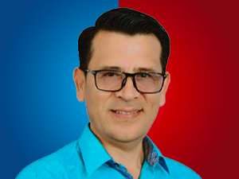

Nombres: | Henry Saúl
Apellidos: | Bósquez Villena
Facebook: | https://www.facebook.com/henry.bosquez.94
Twitter:
Descripción:

